关系图
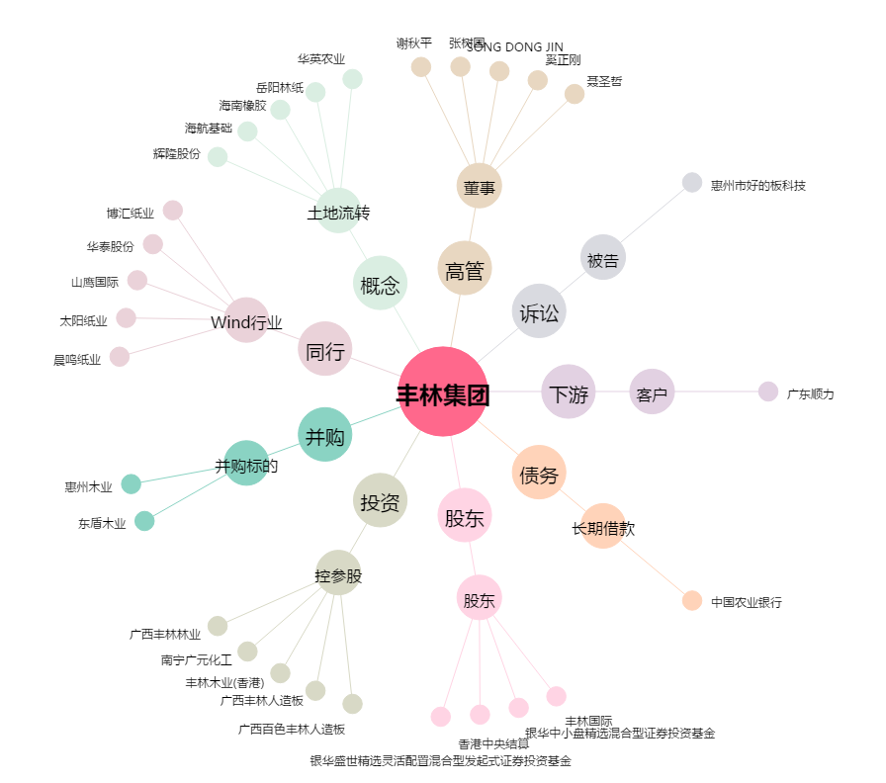
丰林集团[601996.SH] - 关系概览图

